2006 tytöt
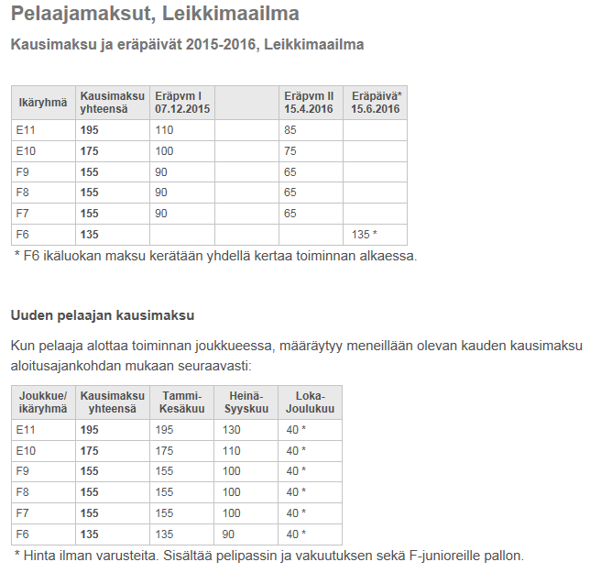
RiPS Kausi-ja hallimaksut 2017

Joukkue: |  | T05/06

 | Maksut | Kausimaksu T05 265€/T06 195€/ T07 175€ ja joukkuemaksu 220€
 | Pankkiyhteys: | FI22 5396 0220 1764 41

 | Pelaaja | Viitenumero | joukkue | Kausimaksu 1. erä 1.12. | Joukkuemaksu 1. erä 1.1. | Joukkuemaksu 2. erä 1.2. | Joukkuemaksu 3. erä 1.3. | Joukkuemaksu 4. erä 1.4. | Kausimaksu 2. erä 1.4. | sisaralennukset
1 | Tiira Unna | 1000067 | 2006 | 100 | 55 | 55 | 55 | 55 | 75 | x
2 | Fyhrqvist Anni | 1000096 | 2006 | 100 | 55 | 55 | 55 | 55 | 95 | *jojon kausimaksu
3 | Grönberg Senni | 1000122 | 2006 | 100 | 55 | 55 | 55 | 55 | 95
4 | Tallberg Stella | 1000135 | 2007 | 100 | 55 | 55 | 55 | 55 | 55 | x /* valmentajan kausimaksu
5 | Piironen Pinja | 1000148 | 2006 | 100 | 55 | 55 | 55 | 55 | 95
6 | Kitinoja Kerttu | 1000151 | 2006 | 100 | 55 | 55 | 55 | 55 | 75 | x
7 | Leppänen Nella | 1000177 | 2006 | 100 | 55 | 55 | 55 | 55 | 95
8 | McGrath Luna | 1000274 | 2006 | 100 | 55 | 55 | 55 | 55 | 95
9 | Oksanen Tytti | 1000287 | 2006 | 100 | 55 | 55 | 55 | 55 | 95
10 | Olli Emmi | 1000180 | 2006 | 100 | 55 | 55 | 55 | 55 | 95
11 | Viljanen Moona | 1000193 | 2006 | 100 | 55 | 55 | 55 | 55 | 95
12 | Ronkainen Janna | 1000313 | 2006 | 100 | 55 | 55 | 55 | 55 | 95
13 | Salminen Saara | 1000326 | 2007 | 100 | 55 | 55 | 55 | 55 | 55 | x
14 | Rinta-Paavola Vivian | 1000546 | 2006 | 100 | 55 | 55 | 55 | 55 | 95
15 | Kirjonen Kukka-Sofia | 1000559 | 2006 | 100 | 55 | 55 | 55 | 55 | 95
16 | Järvelä Aino | 1000562 | 2006 | 100 | 55 | 55 | 55 | 55 | 75 | x
17 | Salmela Oona | 1000591 | 2006 | 100 | 55 | 55 | 55 | 55 | 95
18 | Makaroff Ruut | 1000601 | 2006 | 100 | 55 | 55 | 55 | 55 | 95
19 | Weckström Mona-Sofia | 1000627 | 2006 | 100 | 55 | 55 | 55 | 55 | 95
20 | Arkiomaa Alisa | 1000630 | 2006 | 100 | 55 | 55 | 55 | 55 | 95
21 | Turku Bea | 1000643 | 2006 | 100 | 55 | 55 | 55 | 55 | 95

2005 tytöt
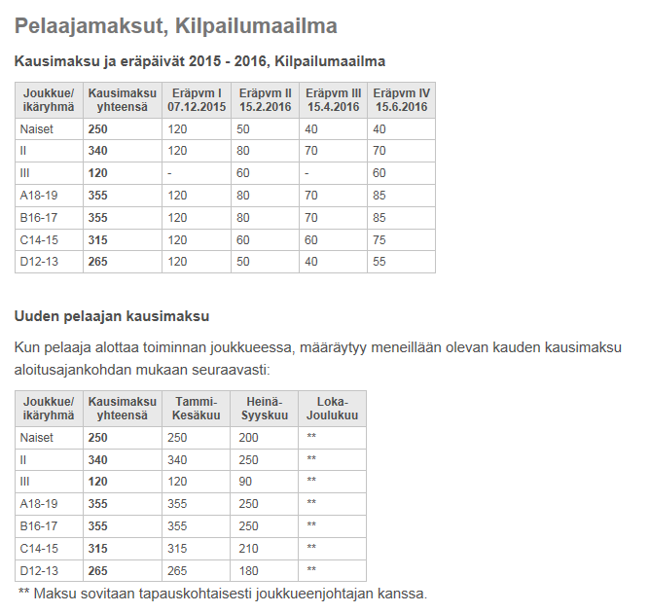
RiPS Kausi-ja hallimaksut 2017

Joukkue: |  | T05/06

 | Maksut | Kausimaksu T05 265€/T06 195€/ T07 175€ ja joukkuemaksu 220€
 | Pankkiyhteys: | FI22 5396 0220 1764 41

 | Pelaaja | Viitenumero | joukkue | Kausimaksu 1. erä 1.12. | oma vakuutus | Joukkuemaksu 1. erä 1.1. | Joukkuemaksu 2. erä 1.2. | Kausimaksu 2.erä 1.2. | Joukkuemaksu 3. erä 1.3. | Joukkuemaksu 4. erä 1.4. | Kausimaksu 3. erä 1.4. | Kausimaksu 4. erä 1.6. | sisaralennukset
1 | Ruponen Siiri | 1000025 | 2005 | 120 | ok | 55 € | 55 € | 50 | 55 € | 55 € | 40 ? | 5 | x | kilpailumaailmassa sisarale 50€ / leikkimaailmassa 20€
2 | Helminen Jenna | 1000038 | 2005 | 120 |  | 55 € | 55 € | 50 | 55 € | 55 € | 40 | 5 | x/* valmentajan kausimaksu
3 | Okkolin Anna | 1000041 | 2005 | 120 |  | 55 € | 55 € | 50 | 55 € | 55 € | 40 | 55
4 | Rantanen Neea | 1000054 | 2005 | 120 | ok | 55 € | 55 € | 50 | 55 € | 55 € | 40 ? | 55
5 | Hakala Iina | 1000070 | 2005 | 120 |  | 55 € | 55 € | 50 | 55 € | 55 € | 40 | 55
6 | Vilenius Senni | 1000083 | 2005 | 120 |  | 55 € | 55 € | 50 | 55 € | 55 € | 40 | 5 | x
7 | Vesamäki Martta | 1000106 | 2005 | 120 |  | 55 € | 55 € | 50 | 55 € | 55 € | 40 | 5 | x
8 | Grönberg Nerissa | 1000164 | 2005 | 120 |  | 55 € | 55 € | 50 | 55 € | 55 € | 40 | 5 | x
9 | Ilo Anni | 1000339 | 2005 | 120 |  | 55 € | 55 € | 50 | 55 € | 55 € | 40 | 55
10 | Siltakoski Juulia | 1000342 | 2005 | 120 |  | 55 € | 55 € | 50 | 55 € | 55 € | 40 | 55
11 | Kymäläinen Emilia | 1000397 | 2005 | 120 |  | 55 € | 55 € | 50 | 55 € | 55 € | 40 | 55
12 | Pihla Karhinen | 1000436 | 2005 | 120 | ok | 55 € | 55 € | 50 | 55 € | 55 € | 40 ? | 55
13 | Laakso Ronja | 1000449 | 2005 | 120 |  | 55 € | 55 € | 50 | 55 € | 55 € | 40 | 55
14 | Koivuniemi Anni | 1000520 | 2005 | 120 |  | 55 € | 55 € | 50 | 55 € | 55 € | 40 | 55
15 | Ahlqvist Viivi | 1000533 | 2005 | 120 | ok | 55 € | 55 € | 50 | 55 € | 55 € | 40 ? | 55
16 | Hertell Niina | 1000588 | 2005 | 120 | ok | 55 € | 55 € | 50 | 55 € | 55 € | 40 ? | 55
17 | Kaikkonen Juliana | 1000614 | 2005 | 120 |  | 55 € | 55 € | 50 | 55 € | 55 € | 40 | 5 | x
18 | Miettinen Emma-Emilia | 1000656 | 2005 | 120 |  | 55 € | 55 € | 50 | 55 € | 55 € | 40 | 55
19 | Veide Emma | 1000504 | 2005 |  |  |  |  |  |  |  |  |  | tauolla

